Segmentation clientèle
Segmentation de la clientèle
La segmentation de la clientèle permet d'évaluer les scénarios possibles du comportement de remboursement des clients.
L'idéal est d'adopter une approche ascendante : faire participer les responsables des crédits pour qu'ils portent un jugement sur leurs clients et agréger les résultats.
On peut aussi tenir compte de la qualité du portefeuille avant la crise.
Phase 3. Pour chaque segment de clientèle, estimer le nombre total de clients et le montant de l'encours total du portefeuille associé à ces clients.
Utiliser les données pour remplir la case ci-dessous :
en inscrivant le montant total de l'encours des prêts et le nombre de clients dans le comportement de remboursement qu'ils sont susceptibles de présenter.
Important : le comportement de remboursement des clients peut changer selon le scénario.
Veillez à évaluer et à remplir la case ci-dessous pour chacun des scénarios que vous avez élaborés dans la fiche précédente.
Il s'agit d'une donnée essentielle pour l'analyse des écarts de liquidité que vous effectuerez pour chaque scénario.
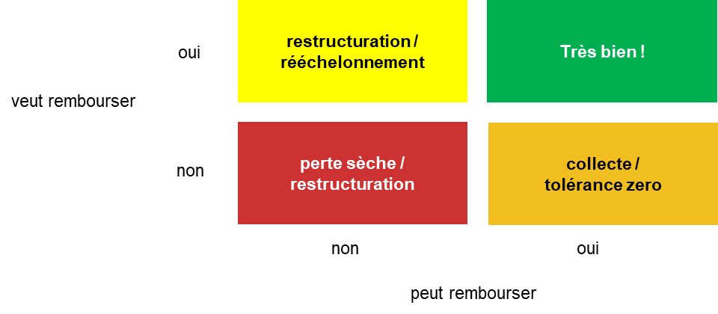

Scénario 1 |  |  |  | Scénario 2 |  |  |  | Scénario 3

VOLONTÉ DE PAYER | OUI | Encours : | Encours : | VOLONTÉ DE PAYER | OUI | Encours : | Encours : | VOLONTÉ DE PAYER | OUI | Encours : | Encours :
 |  | # clients: | # clients: |  |  | # clients: | # clients: |  |  | # clients: | # clients:

 | NON | Encours : | Encours |  | NON | Encours : | Encours |  | NON | Encours : | Encours
 |  | # clients: | # clients: |  |  | # clients: | # clients: |  |  | # clients: | # clients:

 |  | NON | OUI |  |  | NON | OUI |  |  | NON | OUI
 |  | CAPACITÉ DE REMBOURSEMENT |  |  |  | CAPACITÉ DE REMBOURSEMENT |  |  |  | CAPACITÉ DE REMBOURSEMENT

 |  |  |  | Voir la répartition du portefeuille par secteur d'activité

